TOTAL
Alkalmazott szűrők: TRANSPORT_MODE egyezik ezzel: Sea Reference type egyezik ezzel: Highlighted references only „QUERY_List_Carrier_name_EDIQ_Act”[LSP] egyezik ezzel: Maersk Start_Clock ekkori vagy későbbi a következőnél: 2026.01.01. 0:00:00 és dátuma korábbi, mint 2026.02.01. 0:00:00 SHIPMENT_CANCELLED egyezik ezzel: (Üres) Previous and next 1 year egyezik ezzel: Y KPI_Category nem egyezik ezzel: Mapping

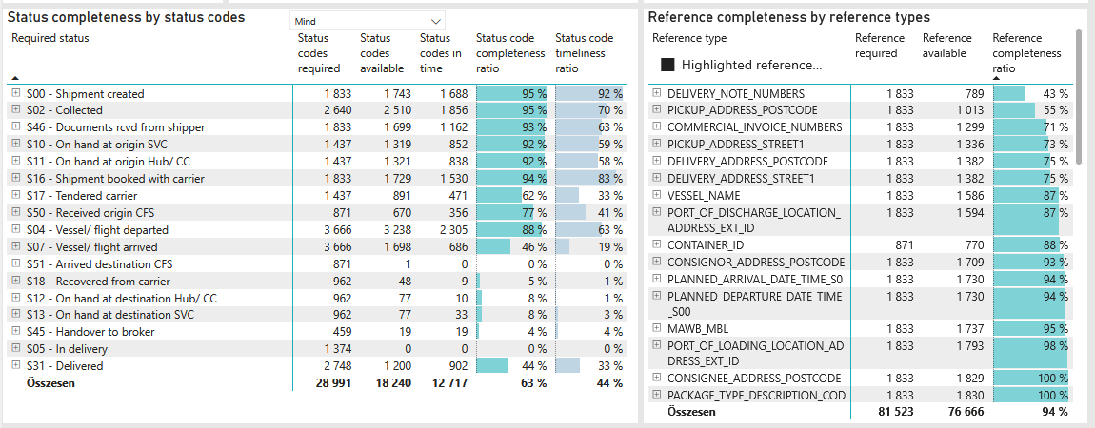
Required status | Status type | „QUERY_List_Carrier_EDIQ_Act”[LSP] | Status codes required | Status codes available | Status codes in time | Status code completeness ratio | Status code timeliness ratio
S00 - Shipment created | Actual | Maersk | 1,833 | 1,743 | 1,688 | 95 % | 92 %
S02 - Collected | Estimated | Maersk | 1,320 | 1,314 | 1,282 | 100 % | 97 %
S02 - Collected | Actual | Maersk | 1,320 | 1,196 | 574 | 91 % | 43 %
S46 - Documents rcvd from shipper | Actual | Maersk | 1,833 | 1,699 | 1,162 | 93 % | 63 %
S10 - On hand at origin SVC | Actual | Maersk | 1,437 | 1,319 | 852 | 92 % | 59 %
S11 - On hand at origin Hub/ CC | Actual | Maersk | 1,437 | 1,321 | 838 | 92 % | 58 %
S16 - Shipment booked with carrier | Actual | Maersk | 1,833 | 1,729 | 1,530 | 94 % | 83 %
S17 - Tendered carrier | Actual | Maersk | 1,437 | 891 | 471 | 62 % | 33 %
S50 - Received origin CFS | Actual | Maersk | 871 | 670 | 356 | 77 % | 41 %
S04 - Vessel/ flight departed | Estimated | Maersk | 1,833 | 1,792 | 1,621 | 98 % | 88 %
S04 - Vessel/ flight departed | Actual | Maersk | 1,833 | 1,446 | 684 | 79 % | 37 %
S07 - Vessel/ flight arrived | Estimated | Maersk | 1,833 | 1,557 | 611 | 85 % | 33 %
S07 - Vessel/ flight arrived | Actual | Maersk | 1,833 | 141 | 75 | 8 % | 4 %
S51 - Arrived destination CFS | Actual | Maersk | 871 | 1 | 0 | 0 % | 0 %
S18 - Recovered from carrier | Actual | Maersk | 962 | 48 | 9 | 5 % | 1 %
S12 - On hand at destination Hub/ CC | Actual | Maersk | 962 | 77 | 10 | 8 % | 1 %
S13 - On hand at destination SVC | Actual | Maersk | 962 | 77 | 33 | 8 % | 3 %
S45 - Handover to broker | Actual | Maersk | 459 | 19 | 19 | 4 % | 4 %
S05 - In delivery | Actual | Maersk | 1,374 | 0 | 0 | 0 % | 0 %
S31 - Delivered | Estimated | Maersk | 1,374 | 1,199 | 902 | 87 % | 66 %
S31 - Delivered | Actual | Maersk | 1,374 | 1 | 0 | 0 % | 0 %

